Sheet1
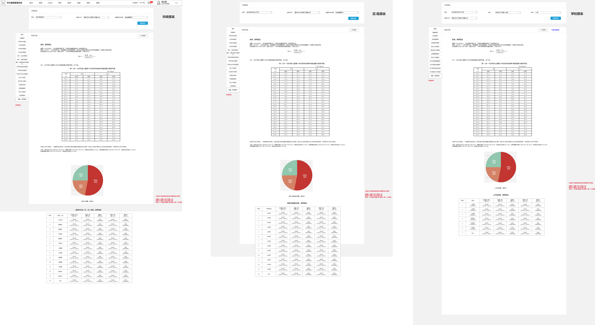
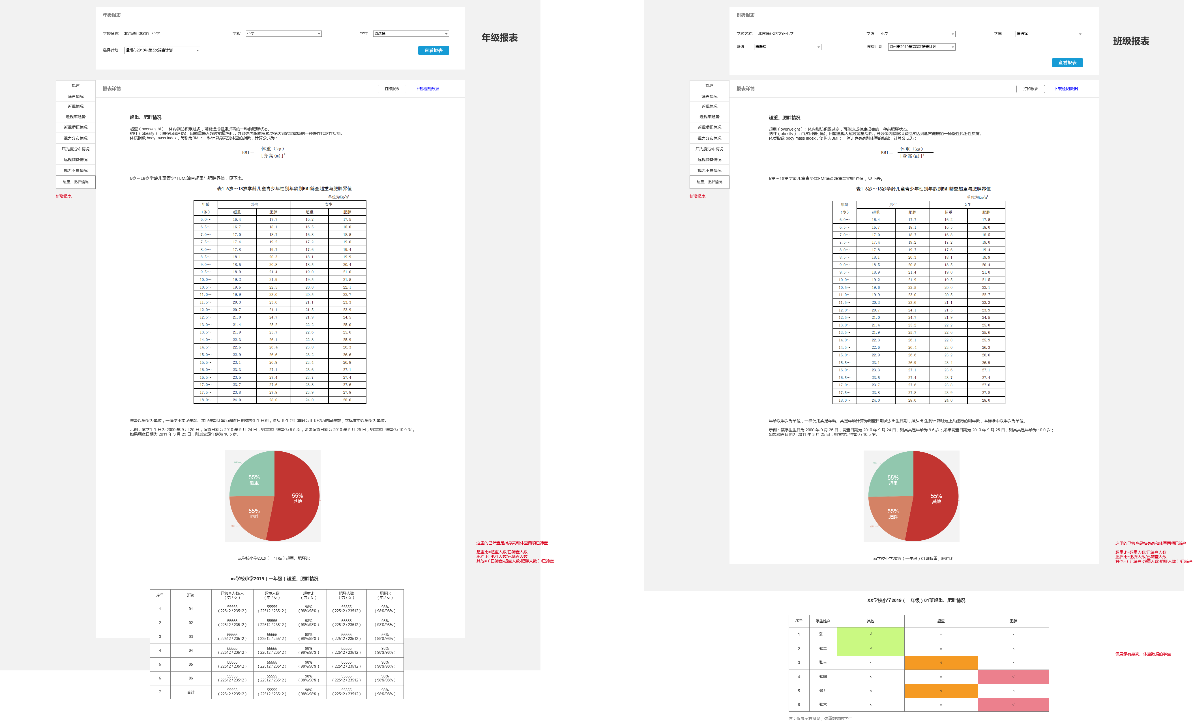
近视防控 stu_sc_users 分支v3.1 |  | 负责人员 | 完成时间

1、自定义报表，预计开发周期7天；(做完可以提交,权限可控) | 地址原型::https://ylttest.qdsgvision.com:10217/jsfk3.0/2020-3-11%E8%BF%91%E8%A7%86%E9%98%B2%E6%8E%A73.0/#id=7fb4i5&p=%E8%87%AA%E5%AE%9A%E4%B9%89%E6%8A%A5%E8%A1%A8_1&g=1 | 前端:怡帆;后台:汪兴涛 | 9/20之前完成台州招标

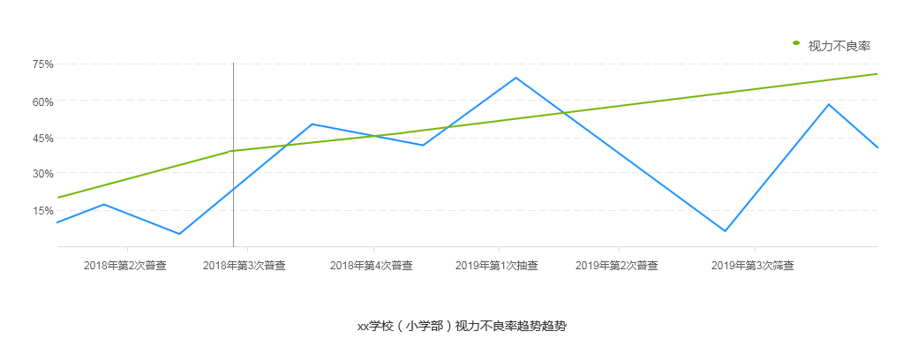
 |  | 前端:小斌;后台:汪兴涛 | 9/20之前完成台州招标
2视力不良报表优化，预计开发周期5天

3首页增加 视力不良 统计，预计开发周期3天；(做完界面可以提交,但是必须隐藏,为避免部署) | 政府部门的计划下更改,如下图 | 前端:雪峰;后台:汪兴涛 | 9/20之前完成台州招标

 | 原型:https://ylttest.qdsgvision.com:10217/jsfk3.0/2020-3-11%E8%BF%91%E8%A7%86%E9%98%B2%E6%8E%A73.0/#id=g8m4kc&p=%E9%A6%96%E9%A1%B5-%E6%97%A0%E8%BF%9B%E8%A1%8C%E4%B8%AD%E7%9A%84%E4%BB%BB%E5%8A%A1-%E6%9C%89%E5%8E%86%E5%8F%B2%E4%BB%BB%E5%8A%A1_4&g=1

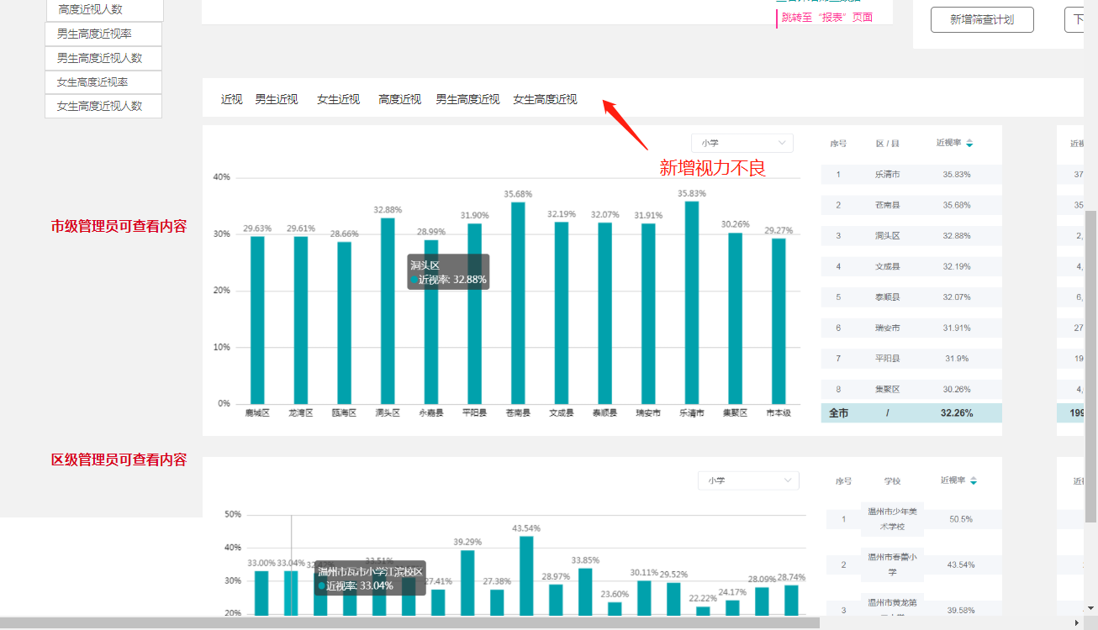

楼上肥胖报表需求(做完可以提交权限可控)(暂不用测) | 如下图 | 前端:怡帆 后台:汪兴涛 | 9/20之前完成楼上需求

